변수설명
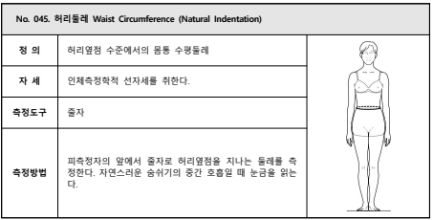
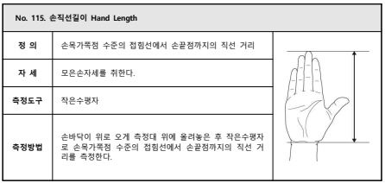
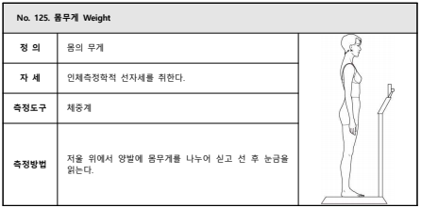
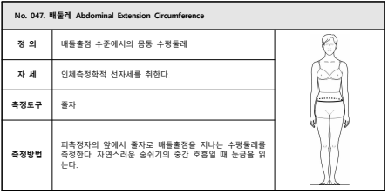
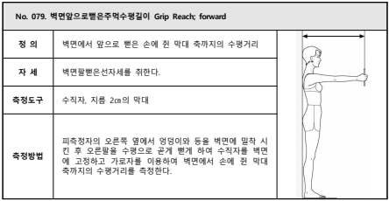
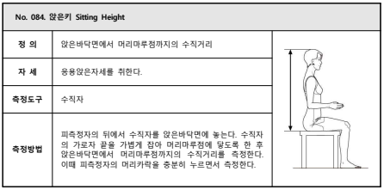
<변수목록>
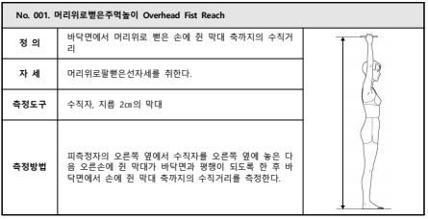
변수명 | 변수레이블
성별 | 성별
나이 | 나이
키_만세 | No. 001. 머리위로뻗은주먹높이
키 | No. 002. 키
허리둘레 | No. 045. 허리둘레
배둘레 | No. 047. 배둘레
팔길이 | No. 079. 벽면앞으로뻗은주먹수평길이
앉은키 | No. 084. 앉은키
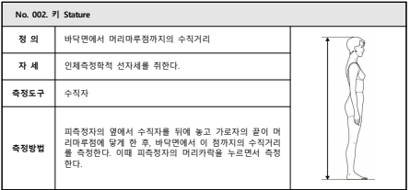
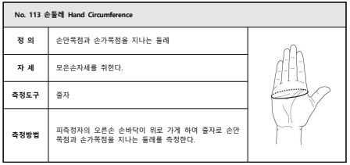
손둘레 | No. 113 손둘레
손길이 | No. 115. 손직선길이
뭄무게 | No. 125. 몸무게

